20-02-19
 | 1 | 2 | 3
C- H2O no irradiado | 0.781
10,00 | 5.884
20,00 | 7.373
30,00 | 11.546
40,00 | 9.655
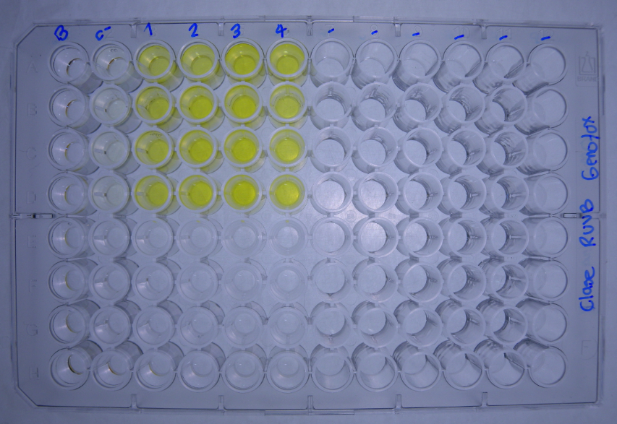
DATOS GENOTOXICIDAD (Radiacion UVB) |  |  | Dosis de radiacion J/m2
 |  | C- H2O no irradiado | 10.00 | 20.00 | 30.00 | 40.00 |  |  |  | No radiacion | 10.00 | 20.00 | 30.00 | 40.00
Bgal | 2017-04-06 | 0.0397 | 0.2697 | 0.3308 | 0.4707 | 0.4033 |  | U.E. Bgal | 2017-04-06 | 0.992 | 6.743 | 8.270 | 11.768 | 10.083
 |  | 0.0333 | 0.2295 | 0.3287 | 0.4491 | 0.3736 |  |  |  | 0.833 | 5.738 | 8.218 | 11.228 | 9.340
 |  | 0.0263 | 0.2036 | 0.2210 | 0.4644 | 0.3807 |  |  |  | 0.658 | 5.090 | 5.525 | 11.610 | 9.518
 |  | 0.0256 | 0.2386 | 0.2992 | 0.4632 | 0.3872 |  |  |  | 0.640 | 5.965 | 7.480 | 11.580 | 9.680
FA |  | 0.1134 | 0.1282 | 0.1406 | 0.1108 | 0.0867 |  | U.E Bgal media |  | 0.781 | 5.884 | 7.373 | 11.546 | 9.655
 |  | 0.1008 | 0.1304 | 0.1314 | 0.1008 | 0.0805 |  | D.E |  | 0.166 | 0.682 | 1.284 | 0.228 | 0.317
 |  | 0.1357 | 0.1154 | 0.1415 | 0.1225 | 0.0859 |  | E.E |  | 0.163 | 0.668 | 1.258 | 0.223 | 0.311
 |  | 0.1504 | 0.1438 | 0.1409 | 0.1034 | 0.1656
Bgal media |  | 0.031 | 0.235 | 0.295 | 0.462 | 0.386 |  |  |  | No radiacion | 10.00 | 20.00 | 30.00 | 40.00
D.E |  | 0.007 | 0.027 | 0.051 | 0.009 | 0.013 |  | U.E. FA | 2017-04-06 | 2.835 | 3.205 | 3.515 | 2.770 | 2.168
E.E |  | 0.007 | 0.027 | 0.050 | 0.009 | 0.012 |  |  |  | 2.520 | 3.260 | 3.285 | 2.520 | 2.013
Pasa media |  | 0.125 | 0.129 | 0.139 | 0.109 | 0.105 |  |  |  | 3.392 | 2.885 | 3.538 | 3.063 | 2.148
D.E |  | 0.022 | 0.012 | 0.005 | 0.010 | 0.041 |  |  |  | 3.760 | 3.595 | 3.523 | 2.585 | 4.140
E.E |  | 0.022 | 0.011 | 0.005 | 0.010 | 0.040 |  | U.E.Pasa media |  | 3.127 | 3.236 | 3.465 | 2.734 | 2.617
U.E. Bgal | 2017-04-06 | 0.992 | 6.743 | 8.270 | 11.768 | 10.083 |  | D.E |  | 0.555 | 0.291 | 0.120 | 0.243 | 1.018
 |  | 0.833 | 5.738 | 8.218 | 11.228 | 9.340 |  | E.E |  | 0.544 | 0.285 | 0.118 | 0.238 | 0.997
 |  | 0.658 | 5.090 | 5.525 | 11.610 | 9.518 |  |  |  |  |  |  |  |  |  |  | No radiacion | 10.00 | 20.00 | 30.00 | 40.00
 |  | 0.640 | 5.965 | 7.480 | 11.580 | 9.680 |  |  |  | No radiacion | 10.00 | 20.00 | 30.00 | 40.00 |  | U.E. FA |  | 113 | 124 | 98 | 76
U.E. FA |  | 2.835 | 3.205 | 3.515 | 2.770 | 2.168 |  | I | 16/2/2016 | 1.3 | 8.1 | 9.0 | 16.3 | 17.8 |  |  |  | 129 | 130 | 100 | 80
 |  | 2.520 | 3.260 | 3.285 | 2.520 | 2.013 |  |  |  | 1.3 | 6.7 | 9.6 | 17.1 | 17.8 |  |  |  | 85 | 104 | 90 | 63
 |  | 3.392 | 2.885 | 3.538 | 3.063 | 2.148 |  |  |  | 0.7 | 6.8 | 6.0 | 14.5 | 17.0 |  |  |  | 96 | 94 | 69 | NA
 |  | 3.760 | 3.595 | 3.523 | 2.585 | 4.140 |  |  |  | 0.7 | 6.4 | 8.1 | 17.2 | 9.0 |  | U.E.Pasa media |  | 106 | 113 | 89 | 73
U.E Bgal media |  | 0.781 | 5.884 | 7.373 | 11.546 | 9.655 |  | I |  | 1.0 | 7.0 | 8.2 | 16.3 | 15.4 |  | D.E |  | 20 | 17 | 14 | 9
D.E |  | 0.166 | 0.682 | 1.284 | 0.228 | 0.317 |  | D.E |  | 0.4 | 0.7 | 1.6 | 1.2 | 4.3 |  | E.E |  | 19 | 17 | 14 | 9
E.E |  | 0.163 | 0.668 | 1.258 | 0.223 | 0.311 |  | E.E |  | 0.3 | 0.7 | 1.5 | 1.2 | 4.2
 | 1 | 2 | 3
C- H2O no irradiado | 3.127
10,00 | 3.236
20,00 | 3.465
30,00 | 2.734
40,00 | 2.617
U.E.Pasa media |  | 3.127 | 3.236 | 3.465 | 2.734 | 2.617
D.E |  | 0.555 | 0.291 | 0.120 | 0.243 | 1.018
E.E |  | 0.544 | 0.285 | 0.118 | 0.238 | 0.997
R | 2017-04-06 | 0.4 | 2.1 | 2.4 | 4.2 | 4.7
 |  | 0.3 | 1.8 | 2.5 | 4.5 | 4.6
 |  | 0.2 | 1.8 | 1.6 | 3.8 | 4.4
 |  | 0.2 | 1.7 | 2.1 | 4.5 | 2.3
R |  | 0.3 | 1.8 | 2.1 | 4.2 | 4.0
D.E |  | 0.1 | 0.2 | 0.4 | 0.3 | 1.1
E.E |  | 0.1 | 0.2 | 0.4 | 0.3 | 1.1
I | 2017-04-06 | 1.3 | 8.1 | 9.0 | 16.3 | 17.8
 |  | 1.3 | 6.7 | 9.6 | 17.1 | 17.8
 |  | 0.7 | 6.8 | 6.0 | 14.5 | 17.0
 |  | 0.7 | 6.4 | 8.1 | 17.2 | 9.0
I |  | 1.0 | 7.0 | 8.2 | 16.3 | 15.4
D.E |  | 0.4 | 0.7 | 1.6 | 1.2 | 4.3
E.E |  | 0.3 | 0.7 | 1.5 | 1.2 | 4.2

 | 1 | 2 | 3
C- H2O no irradiado | 1.0
10,00 | 7.0
20,00 | 8.2
30,00 | 16.3
40,00 | 15.4

 |  |  |  |  |  |  | Tratamiento | U.BG | U.FA | FISOS |  | Prueba de Normalidad y Homocedasticidad
 |  |  |  |  |  |  | No radiacion | 0.781 | 3.127 | 1.0
 |  |  |  |  |  |  | 10.00 | 5.884 | 3.236 | 7.0 |  | No radiacion
 |  |  |  |  |  |  | 20.00 | 7.373 | 3.465 | 8.2 |  | 10.00
 |  |  |  |  |  |  | 30.00 | 11.546 | 2.734 | 16.3 |  | 20.00
 |  |  |  |  |  |  | 40.00 | 9.655 | 2.617 | 15.4 |  | 30.00
 |  |  |  |  |  |  |  |  |  |  |  | 40.00
 |  |  |  |  |  |  |  |  |  |  |  |  | U.BG | U.FA | FISOS
 |  |  |  |  |  |  |  |  |  |  |  | p_Levene

